Tasks
A task should be done by only 1-2 students. Duplicate tasks are not recommended Each member should work on at least 5 tasks

No | Student ID | Full name | Task Description | Hours | Evidence (screenshots of chat messages, of Git commits... proving that you perform and finish the task)
1 | 19120544 | Cao Thanh Khiết | Tạo khung sườn React project và backend Nodejs, tạo các components tương ứng với các màn hình và phân việc mỗi màn hình cho từng thành viên | 5
2 | 19120544 | Cao Thanh Khiết | Viết các API backend cho login, register | 3
3 | 19120544 | Cao Thanh Khiết | Frontend: Cấu hình Redux, sass và webpack cho toàn project, viết file hướng dẫn readme.md hướng dẫn chạy project ở máy local | 3
4 | 19120544 | Cao Thanh Khiết | Code giao diện Navigation, màn hình chính HomePage | 3
5 | 19120544 | Cao Thanh Khiết | Review code, merge branch của các thành viên | 3 | 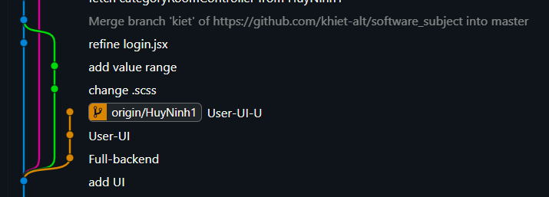
6 | 19120544 | Cao Thanh Khiết | Build code, deploy product lên heroku | 4
7 | 19120559 | Hà Duy Lãm | Code giao diện màn hình tra cứu phòng | 4
8 | 19120559 | Hà Duy Lãm | Viết API request tới backend để lấy các thông tin phòng để hiển thị trong màn hình tra cứu phòng | 1
9 | 19120559 | Hà Duy Lãm | Chỉnh sửa giao diện màn hình tra cứu sao cho bắt mắt | 2
10 | 19120533 | Ninh Duy Huy | Code giao diện danh mục phòng và API backend tương ứng (tạo loại phòng, xóa phòng,…) | 6
11 | 19120533 | Ninh Duy Huy | Tạo file css, chỉnh sửa giao diện danh mục phòng đẹp hơn, thêm giao diện để thêm xóa sửa loại phòng | 2
12 | 19120533 | Ninh Duy Huy | Code Redux để lưu dữ liệu categoryRoom khi lấy được từ Backend | 2
13 | 19120557 | Trần Tuấn Kiệt | Code giao diện màn hình hóa đơn thanh toán, xử lý các sự kiện ở các ô input | 2
14 | 19120557 | Trần Tuấn Kiệt | Chỉnh sửa lại giao diện màn hình Register người dùng | 2 | 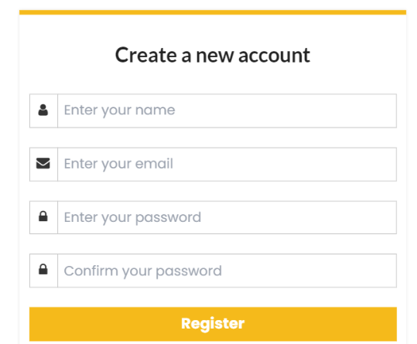
15 | 19120558 | Văn Quý Lâm | Code giao diện màn hình lập phiếu thuê phòng | 2
16 | 19120558 | Văn Quý Lâm | Chỉnh sửa lại giao diện màn hình Login | 2 | 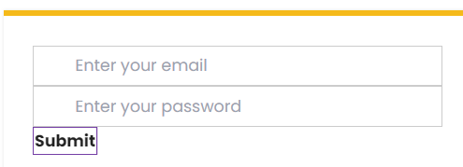
17 | 19120544, 19120533 | Cao Thanh Khiết, Ninh Duy Huy | Review code, phân quyền người dùng ở trang tạo danh mục phòng và lập phiếu thuê phòng, viết Redux code ở frontend để thêm xóa sửa các records | 5
18
19
20
21
22
23
24
25
26
27
28
29
30
31
32
33
34
35
36
37
38
39
40
41
42
43
44
45
46
47
48
49
50
51
52
53
54
55
56
57
58
59
60
61
62
63
64
65
66
67
68
69
70
71
72
73
74
75
76
77
78
79
80
81
82
83
84
85
86
87
88
89
90
91
92
93
94
95
96
97
98
99
100

